List1
Příloha č. 1 - specifikace plnění VZ - čistící, úklidové prostředky, drogistické a jiné zboží pro ÚKZÚZ Brno, Hroznová 63/2, 656 06 Brno
Popis zboží VZ 2/2020 ÚKZÚZ Brno, Hroznová 63/2 | obrázek + množství | množství počet | cena za ks, roli, balení bez DPH | cena za ks, roli, balení s DPH | množství bez DPH | množství s DPH
1) Lékárenské papírové sáčky bílé, rozměr 13 x 19 cm, 2000 ks v krabici. | 6000 kusů (3 kartony) | 6,000 | 0.00 | 0.00 | 0.00 | 0.00
2) Utěrky (90477) - speciální na citlivé čištění, skládané, TORK Premium, bílá barva. Systém W4 ,nízká vláknivost. Pevný materiál. Měkká speciální utěrka z netkané textilie s nízkou vláknivostí. Odolná vůči vysokým teplotám. Rozložená šířka 38.5 cm rozložená délka 42.8 cm složená délka 10.8 cm, počet kusů v kartonu 5 balení x 100 útržků. Prosím o dodržení čísla šarže 90477. | 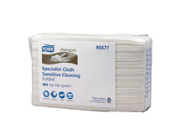 10 balení (2 kartony) | 10 | 0.00 | 0.00 | 0.00 | 0.00
3) Sáček zavírací PE se zipovým uzavíráním, rozměr 22x15 cm, balení po 100 kusech, | 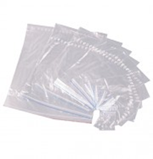 2000 kusů | 2,000 | 0.00 | 0.00 | 0.00 | 0.00
4) Vata buničitá Pehazell, výrobce (Hartmann), 1000 g, | 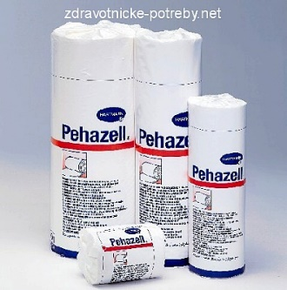 30 kusů | 30 | 0.00 | 0.00 | 0.00 | 0.00
5) Zemovka (hadr na zem)s vysokou savostí, ŠEDÉ barvy, rozměry cca 60x60 cm | 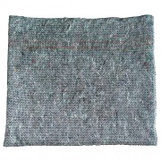 100 kusů | 100 | 0.00 | 0.00 | 0.00 | 0.00
6) Tekuté mýdlo do dávkovačů v kanystru z plastu, objem 5 litrů, hustší konzistence, pouze bílá barva (nutno zdůraznit) |  20 kusů | 20 | 0.00 | 0.00 | 0.00 | 0.00
7) Ariel Touch of Lenor Fresh, prací prášek 20 pracích dávek 1,5 kg, na barevné prádlo, účinnost praní již od 30 °C, |  20 kusů | 20 | 0.00 | 0.00 | 0.00 | 0.00
8) Sáček PE , rozměr 40x60 cm, síla 50 mic, balení po 100 kusech, průhledné, (transparentní), | 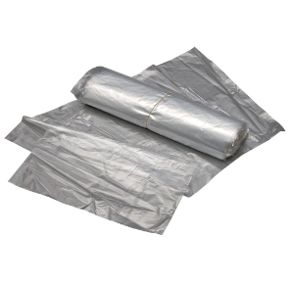 1000 ks | 1,000 | 0.00 | 0.00 | 0.00 | 0.00
9) Sáček zavírací PE se zipovým uzavíráním, rozměr 30x40 cm, balení po 100 kusech, | 2000 kusů | 2,000 | 0.00 | 0.00 | 0.00 | 0.00
10) Indulona PROFI Modrá, obsah 100 ml. | 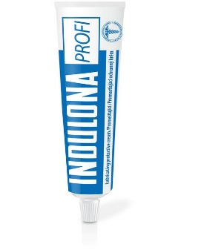 100 kusů | 100 | 0.00 | 0.00 | 0.00 | 0.00
11) Indulona PROFI Měsíček , obsah 100 ml. | 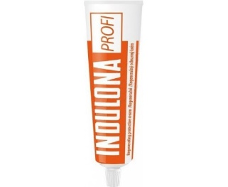 100 kusů | 100 | 0.00 | 0.00 | 0.00 | 0.00
OBJEDNÁVKY GEMIN | CELKEM: |  |  |  | 0.00 | 0.00

